CAPACIDAD FINANCIERA
RENTING DE ANTIOQUIA - RENTAN
IP 012 2025

PROPUESTA | PROPONENTE | INTEGRANTE | Mipyme | Índice liquidez: Activo corriente sobre pasivo corriente | NIVEL DE ENDEUDAMIENTO: Pasivo total sobre activo total. | UTILIDAD OPERACIONAL | GASTOS DE INTERESES | RAZÓN DE COBERTURA DE INTERÉS: Utilidad operacional / gastos de intereses | ACTIVO CORRIENTE (AC) | PASIVO CORRIENTE (PC) | CAPITAL DE TRABAJO: CT = AC - PC ≥ CTd El capital de trabajo (CT) del oferente deberá ser mayor o igual al capital de trabajo demandado (CTd): CT ≥ CTd | ACTIVO TOTAL (AT) | PASIVO TOTAL (PT) | PATRIMONIO: P = AT - PT ≥ Pd El patrimonio del oferente deberá ser mayor o igual al Patrimonio demandado requerido (Pd) P ≥ Pd | CUMPLE/NO CUMPLE CAPACIDAD FINANCIERA
PROPUESTA No. 1 | CONSORCIO IDEA 2025 | MONCADA ARCILA 50 % DE PARTICIPACIÓN | SI | 4.58 | 0.58 | $808,289,000.00 | $0.10 | 4202606415.0 | $ 8,252,705,000 | $ 1,598,369,000 | $ 6,674,158,771 | $ 8,684,039,000 | $ 5,130,881,000 | $ 3,553,158,000 | CUMPLE
 |  | NEOCONSTRUCCIONES 50 % DE PARTICIPACIÓN |  |  |  | $32,232,283.00 | $0.10 |  | $ 286,711,537 | $ 266,888,766 |  | $ 586,711,537 | $ 266,888,766
PROPUESTA No. 2 | HAROLD FERNANDO ROZO ZAPATA | HAROLD FERNANDO ROZO ZAPATAA 100% | SI | 77.00 | 0.12 | $101,645,384.00 | $218,682.00 | 464.8 | $ 3,606,445,181 | $ 46,834,516 | $ 3,559,610,665 | $ 5,966,628,391 | $ 717,604,772 | $ 5,249,023,619 | CUMPLE

 |  |  |  | Presupuesto oficial (PO) | $ 4,686,673,934
 |  |  |  | SMMLV | $ 1,423,500
 |  |  |  | PRESUPUESTO (SMMLV) | 3292.3596305
 |  |  |  | ANTICIPO | 50%
 |  |  |  | INDICADORES FINANCIEROS | Mipyme | NoMipyme
 |  |  |  | Índice liquidez | 1.03 | 1.19
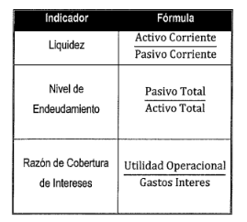
 |  |  |  | NIVEL DE ENDEUDAMIENTO | 0.74 | 0.7
 |  |  |  | RAZÓN DE COBERTURA DE INTERÉS | 0 | 1
 |  |  |  | CAPITAL DE TRABAJO | $ 1,874,669,573.60 | $ 1,874,669,573.60
 |  |  |  | PATRIMONIO | $ - | $ -
 |  |  |  | RENTABILIDAD SOBRE EL PATRIMONIO: | 0 | 0.04 |  |  |  |  |  | CUMPLE
 |  |  |  | RENTABILIDAD SOBRE LOS ACTIVOS: | 0 | 0.02

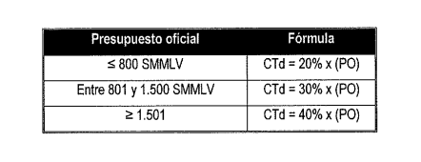

CAPACIDAD ORGANIZACIONAL
RENTING DE ANTIOQUIA - RENTAN
OC 028 2025
PROPUESTA | PROPONENTE | RENTABILIDAD SOBRE EL PATRIMONIO: igual o superior a Mypime 0.0 NoMypme 0.04 | RENTABILIDAD SOBRE LOS ACTIVOS: igual o superior a Mypime 0.0 NoMypime 0.02 | CUMPLE/NO CUMPLE CAPACIDAD ORGANIZACIONAL
PROPUESTA No. 1 | CONSORCIO VIAL ANTIOQUIA 2025 | 0.24 | 0.09 | CUMPLE
 | CUMPLE/NO CUMPLE | CUMPLE | CUMPLE
PROPUESTA No. 2 | CONSORCIO VIAL ANTIOQUIA 2025 | 0.019 | 0.017 | CUMPLE
 | CUMPLE/NO CUMPLE | CUMPLE | CUMPLE
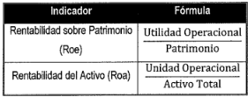

CAPACIDAD_RESIDUAL
RENTING DE ANTIOQUIA - RENTAN
IP012 2025
PROPUESTA | PROPONENTE | Capacidad Residual del Proceso de Contratación | Capacidad Residual del Proponente | CUMPLE/NO CUMPLE CAPACIDAD RESIDUAÑ | 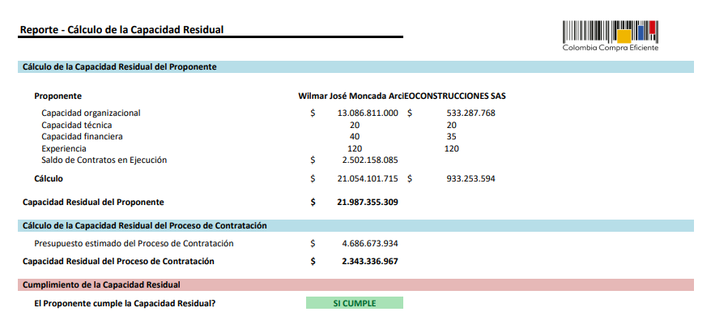
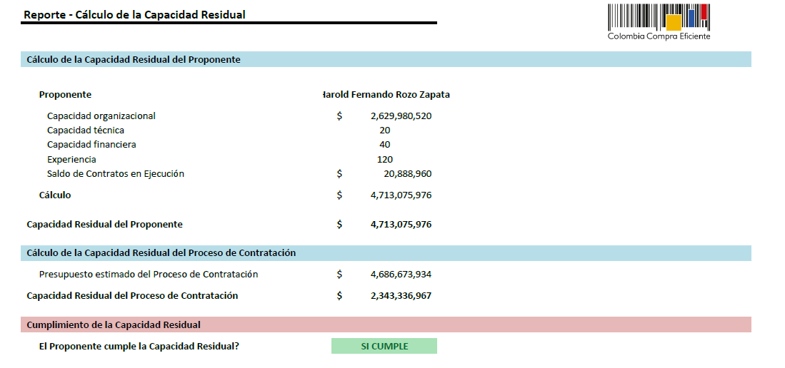
PROPUESTA No. 1 | CONSORCIO IDEA 2025 | $ 2,343,336,967.00 | $ 21,987,355,309.48 | CUMPLE
PROPUESTA No. 2 | HAROLD FERNANDO ROZO ZAPATA | $ 2,343,336,967.00 | $ 4,713,075,975.76 | CUMPLE

